nanogąbki
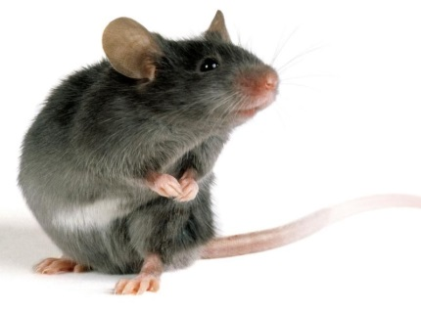
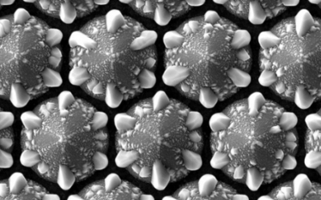
 | W tabeli przedstawiono wyniki działania 4 typów nanogąbek i placebo podawanych myszom laboratoryjnym. Rolą nangąbki jest "wyciągnięcie" toksyn z bakterii atakujących organizm myszy. Sprawdzano, czy obecność "nanogąbek" miała wpływ na produkcję erytrocytów, czy była obojętna dla organizmu?

 | Na podstawie poniższych danych wybierz najlepszy rodzaj "nanogąbek"
 | Wybór uzasadnij podając odpowiednie parametry próby

tygodnie od podania | RBC mln/mm3
 | nano1 | nano2 | nano3 | nano4 | placebo
0 | 4.0 | 3.8 | 4.0 | 4.6 | 3.9
1 | 3.8 | 3.8 | 4.4 | 4.5 | 3.8 | Wybieram nanogąbkę nr:
2 | 3.9 | 3.9 | 4.2 | 4.8 | 3.8 | Swój wybór uzasadniam:
3 | 3.9 | 3.8 | 4.3 | 4.7 | 3.9
4 | 3.8 | 4.0 | 3.8 | 4.7 | 4.0
5 | 4.1 | 3.8 | 4.0 | 4.5 | 4.3
6 | 4.0 | 3.8 | 3.9 | 4.4 | 4.9
7 | 4.1 | 3.8 | 3.8 | 4.2 | 3.9
8 | 4.2 | 3.8 | 3.8 | 4.1 | 4.0
9 | 3.9 | 3.8 | 3.9 | 4.0 | 4.4
10 | 3.8 | 3.9 | 4.0 | 4.0 | 4.2
11 | 4.2 | 3.9 | 4.3 | 3.9 | 4.3
12 | 3.7 | 3.9 | 4.9 | 3.8 | 3.8
13 | 4.0 | 3.9 | 3.9 | 3.7 | 4.0
14 | 4.1 | 4.0 | 4.4 | 3.7 | 4.4
15 | 3.7 | 4.0 | 3.8 | 3.6 | 3.8
16 | 4.1 | 4.0 | 4.1 | 3.3 | 4.1
17 | 4.0 | 4.0 | 4.6 | 3.2 | 4.6
18 | 3.9 | 4.0 | 4.6 | 3.2 | 4.6
19 | 4.1 | 4.1 | 4.4 | 3.2 | 4.4
20 | 4.1 | 4.1 | 4.4 | 3.6 | 4.4
21 | 3.9 | 4.2 | 4.4 | 3.3 | 4.4
22 | 3.6 | 4.2 | 4.4 | 3.2 | 4.4
23 | 4.0 | 4.2 | 4.7 | 3.2 | 4.7
24 | 4.3 | 4.3 | 4.5 | 3.2 | 4.5
25 | 3.9 | 4.5 | 4.4 | 3.4 | 4.4

Skoczkowie
 | W tabeli przedstawiono wyniki z 8 ostanich konkursów dla czterech skoczków narciarskich
 | Na podstawie poniższych danych wybierz jednego zawodnika na najbliższe zawody drużynowe.
 | Wybór uzasadnij podając odpowiednie parametry próby

Skoczek\Konkurs | 1 | 2 | 3 | 4 | 5 | 6 | 7 | 8
1 | 230.7 | 127.6 | 266.4 | 237.5 | 263.4 | 277.2 | 238.5 | 252.8
2 | 269 | 102 | 259.5 | 244.9 | 280.8 | 270 | 269.2 | 274.7
3 | 228.7 | 135.6 | 253.6 | 268.3 | 264.3 | 271.5 | 261.3 | 258.6
4 | 107.6 | 125.2 | 115.3 | 108.5 | 115.7 | 116.8 | 275.4 | 270

 | Wbieram skoczka:
 | Uzasadnienie:

